Planilha1
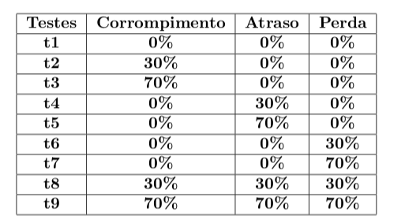
Receptor
 | Enviados | Reenviados | Perdidos | Corrompidos | Tempo
t1 | 12 | 0 | 0 | 0 | 0m3,663s
t2 | 15 | 8 | 0 | 7 | 0m3,240s
t3 | 26 | 18 | 0 | 17 | 0m4,715s
t4 | 11 | 0 | 0 | 0 | 0m3,879s
t5 | 7 | 0 | 0 | 0 | 0m2,894s
t6 | 14 | 7 | 7 | 0 | 0m4,589s
t7 | 28 | 17 | 17 | 0 | 0m9,516s
t8 | 29 | 16 | 9 | 5 | 0m3,633s
t9 | 91 | 76 | 51 | 23 | 0m24,769s

Remetente
 | Enviados | Reenviados | Perdidos | Corrompidos | Tempo
t1 | 8 | 0 | 0 | 0 | 0m3,663s
t2 | 18 | 9 | 0 | 5 | 0m3,240s
t3 | 26 | 18 | 0 | 16 | 0m4,715s
t4 | 8 | 0 | 0 | 0 | 0m3,879s
t5 | 9 | 0 | 0 | 0 | 0m2,894s
t6 | 28 | 20 | 13 | 0 | 0m4,589s
t7 | 80 | 72 | 55 | 0 | 0m9,516s
t8 | 33 | 25 | 9 | 8 | 0m3,633s
t9 | 256 | 248 | 172 | 63 | 0m24,769s

